Worksheet
Изображение* | ID | Код | Артикул* | Название товара* | Цена, руб.* | Основной | Удаленный | В пути | 0 | Ваш заказ
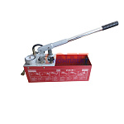 | 822606 | INS-620001 | RP-50 | Ручной опрессовочный инструмент VR (1/2шт) | 8 227.83 руб. | 4 | 0 | 0 | шт |  | 0
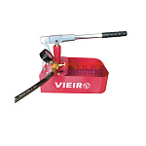 | 822607 | INS-620002 | RP-51 | Ручной опрессовочный инструмент VR компакт (1/8шт) | 3 639.79 руб. | 4 | 0 | 0 | шт |  | 0
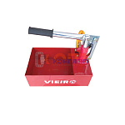 | 827994 | INS-620003 | RP-53 | Ручной опрессовочный инструмент VR мини (1/10шт) | 1 655.78 руб. | 8 | 0 | 0 | шт |  | 0

